Sheet1
プロジェクト構成
 |  | 依存関係
 |  |  | 継承
①
 |  |  | 依存

③

②
③
②

③

①

 | ①親POM設定
<project xmlns="http://maven.apache.org/POM/4.0.0" xmlns:xsi="http://www.w3.org/2001/XMLSchema-instance"
xsi:schemaLocation="http://maven.apache.org/POM/4.0.0 http://maven.apache.org/xsd/maven-4.0.0.xsd">
<modelVersion>4.0.0</modelVersion>
<groupId>jp.co.test</groupId>
<artifactId>sample</artifactId>
<version>1.0</version>
<packaging>pom</packaging>
<name>samplepro</name>
<url>http://maven.apache.org</url>
<properties>
<!-- javaバージョン -->
<java.version>1.8</java.version>
<!-- コンパイルバージョン -->
<maven.compiler.target>${java.version}</maven.compiler.target>
<maven.compiler.source>${java.version}</maven.compiler.source>
<!-- エンコード -->
<project.build.sourceEncoding>UTF-8</project.build.sourceEncoding>
</properties>
<dependencies>
<dependency>
<groupId>junit</groupId>
<artifactId>junit</artifactId>
<version>3.8.1</version>
<scope>test</scope>
</dependency>
<!-- https://mvnrepository.com/artifact/commons-lang/commons-lang -->
<dependency>
<groupId>commons-lang</groupId>
<artifactId>commons-lang</artifactId>
<version>2.3</version>
</dependency>
<!-- https://mvnrepository.com/artifact/commons-logging/commons-logging -->
<dependency>
<groupId>commons-logging</groupId>
<artifactId>commons-logging</artifactId>
<version>1.2</version>
</dependency>
<!-- https://mvnrepository.com/artifact/javax.mail/mail -->
<dependency>
<groupId>javax.mail</groupId>
<artifactId>mail</artifactId>
<version>1.4.7</version>
</dependency>
<!-- https://mvnrepository.com/artifact/log4j/log4j -->
<dependency>
<groupId>log4j</groupId>
<artifactId>log4j</artifactId>
<version>1.2.17</version>
</dependency>
</dependencies>
</project>

 | ②CORE POM設定
<project xmlns="http://maven.apache.org/POM/4.0.0" xmlns:xsi="http://www.w3.org/2001/XMLSchema-instance"
xsi:schemaLocation="http://maven.apache.org/POM/4.0.0 http://maven.apache.org/xsd/maven-4.0.0.xsd">
<!-- ここで親プロジェクトを指定 -->
<parent>
<groupId>jp.co.test</groupId>
<artifactId>sample</artifactId>
<version>1.0</version>
</parent>
<modelVersion>4.0.0</modelVersion>
<groupId>jp.co.test</groupId>
<artifactId>sample-core</artifactId>
<version>1.0</version>
<packaging>jar</packaging>
<build>
<resources>
<resource>
<!-- リクエスト用のXMLをjar内に含める -->
<directory>src/main/java</directory>
</resource>
</resources>
<plugins>
<plugin>
<!-- jarに依存するjarを含めるプラグイン -->
<artifactId>maven-assembly-plugin</artifactId>
<version>2.4</version>
<configuration>
<!-- jarファイル名 -->
<finalName>sample-core-${project.version}</finalName>
<appendAssemblyId>false</appendAssemblyId>
<descriptorRefs>
<descriptorRef>jar-with-dependencies</descriptorRef>
</descriptorRefs>
</configuration>
<executions>
<execution>
<id>make-assembly</id>
<phase>package</phase>
<goals>
<goal>single</goal>
</goals>
</execution>
</executions>
</plugin>
</plugins>
</build>
</project>

 | ③子 POM設定
<project xmlns="http://maven.apache.org/POM/4.0.0" xmlns:xsi="http://www.w3.org/2001/XMLSchema-instance"
xsi:schemaLocation="http://maven.apache.org/POM/4.0.0 http://maven.apache.org/xsd/maven-4.0.0.xsd">
<!-- ここで親プロジェクトを指定 -->
<parent>
<groupId>jp.co.test</groupId>
<artifactId>sample</artifactId>
<version>1.0</version>
</parent>
<modelVersion>4.0.0</modelVersion>
<groupId>jp.co.tets</groupId>
<artifactId>sample-batch</artifactId>
<packaging>jar</packaging>
<build>
<plugins>
<plugin>
<groupId>org.apache.maven.plugins</groupId>
<artifactId>maven-jar-plugin</artifactId>
<configuration>
<!-- jarファイル名 -->
<finalName>garoonbatch-acceptbatch-${project.version}</finalName>
<appendAssemblyId>false</appendAssemblyId>
<archive>
<manifest>
<!--実行するmainクラス -->
<mainClass>jp.co.cits.garoonbatch.main.Accept</mainClass>
<addClasspath>true</addClasspath>
</manifest>
<manifestEntries>
<!--クラスパス(設定ファイルの配置先) -->
<Class-Path>./</Class-Path>
</manifestEntries>
</archive>
</configuration>
</plugin>
</plugins>
</build>
<dependencies>
<dependency>
<groupId>jp.co.cits</groupId>
<artifactId>garoonbatch-core</artifactId>
<version>1.0</version>
</dependency>
</dependencies>
</project>

ビルド手順

 | coreをinstallで実行(ローカルリポジトリにjarを登録させる)
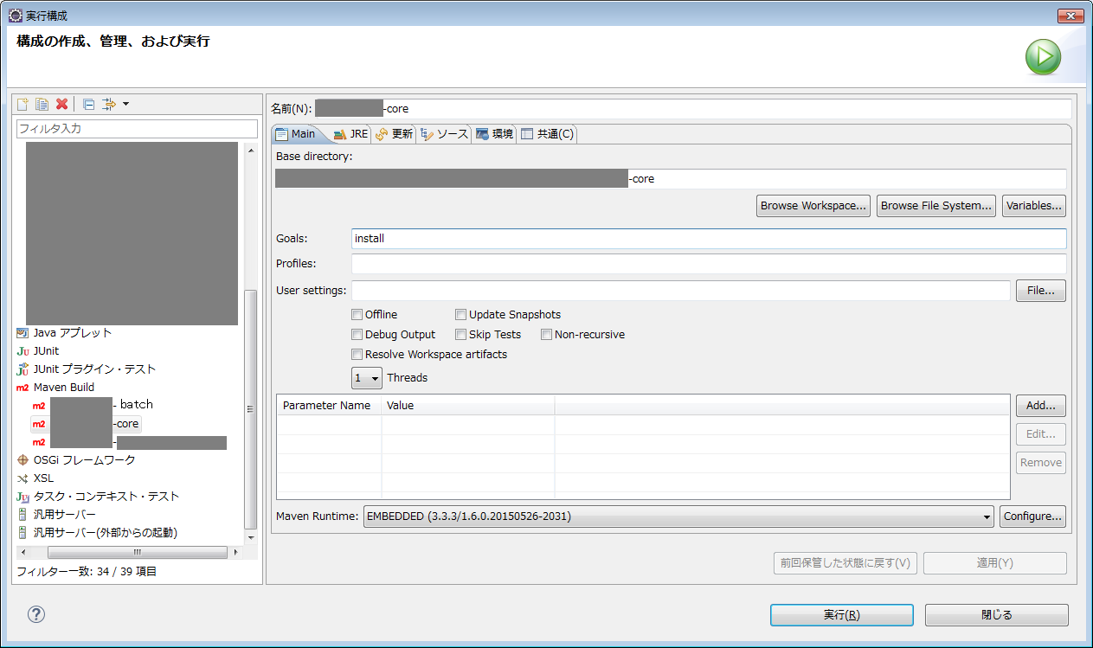

 | ②子プロジェクトをpackageで実行
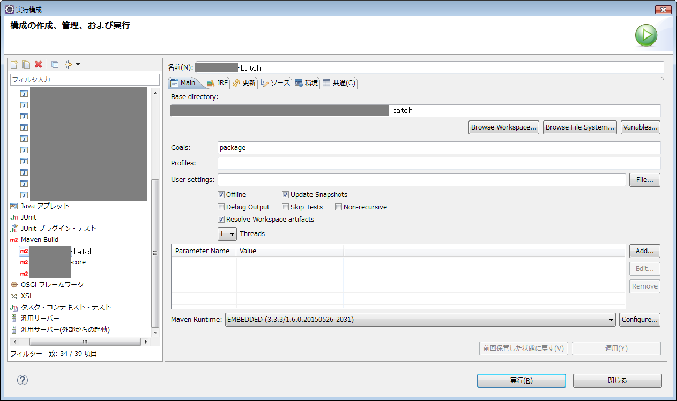

ローカルリポジトリを参照させる為に必須

